Sheet1
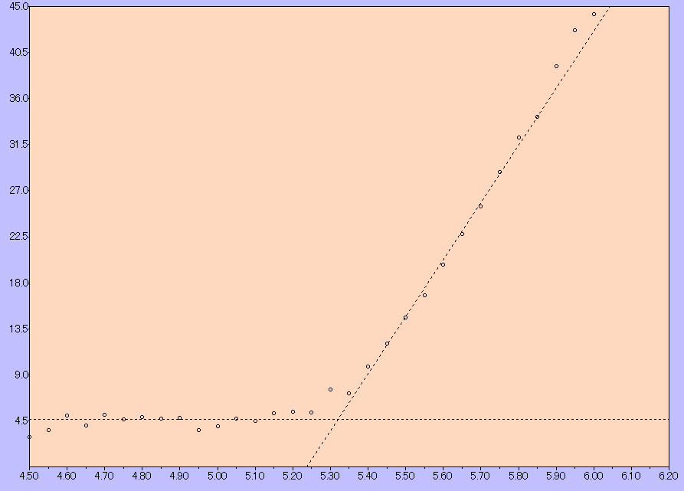

サンプル名 | AC3_off | Energy[eV] | Yield | Yield^0.5
測定日時 | 3/11/21 | 4.5 | 8.5 | 2.9
測定光量 [nW] | 9.9 | 4.55 | 12.9 | 3.6
光量補正係数名 | 10nW_210304 | 4.6 | 25.2 | 5
計数時間 [sec] | 10 | 4.65 | 16.5 | 4.1
陽極電圧 [V] | 2990 | 4.7 | 25.8 | 5.1
不感時間 [sec] | 0.00555 | 4.75 | 21.3 | 4.6
開始エネルギー [eV] | 4.5 | 4.8 | 23.9 | 4.9
終了エネルギー [eV] | 6.2 | 4.85 | 22.5 | 4.7
ステップ [eV] | 0.05 | 4.9 | 22.8 | 4.8
しきい値 [eV] | 5.32 | 4.95 | 12.9 | 3.6
傾き [Yield/eV] | 55.82 | 5 | 15.9 | 4
べき乗 | 0.5 | 5.05 | 22.1 | 4.7
グラウンドレベル | 4.67 | 5.1 | 20.1 | 4.5
GLﾗｲﾝ差分表示 | 無効 | 5.15 | 27.3 | 5.2
 |  | 5.2 | 29.1 | 5.4
 |  | 5.25 | 28 | 5.3
 |  | 5.3 | 57.3 | 7.6
 |  | 5.35 | 51.7 | 7.2
 |  | 5.4 | 96.6 | 9.8
 |  | 5.45 | 145.4 | 12.1
 |  | 5.5 | 213.1 | 14.6
 |  | 5.55 | 281 | 16.8
 |  | 5.6 | 392.2 | 19.8
 |  | 5.65 | 519.4 | 22.8
 |  | 5.7 | 649.2 | 25.5
 |  | 5.75 | 828.9 | 28.8
 |  | 5.8 | 1036.6 | 32.2
 |  | 5.85 | 1172.1 | 34.2
 |  | 5.9 | 1533.4 | 39.2
 |  | 5.95 | 1819.2 | 42.7
 |  | 6 | 1957.6 | 44.2
 |  | 6.05 | 2140.9 | 46.3
 |  | 6.1 | 2934.7 | 54.2
 |  | 6.15 | 3228.7 | 56.8
 |  | 6.2 | 3981.2 | 63.1

